7687

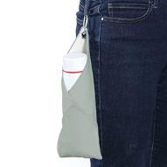
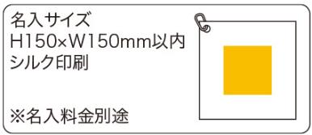
提 案 書

つつめるマルチクロス（カラビナ付） |  | 参考上代 | ¥670 | 販売価格
 |  | （税別） |  | （税別）
【JAN】 | 4562121889491
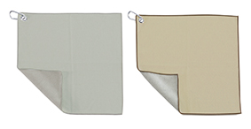 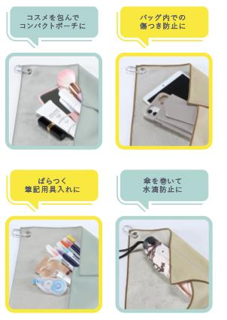   |  |  | 【商品番号】 7687-60 【本体サイズ】 300×300ｍｍ・41ｇ 【パッケージサイズ】 165×13×160ｍｍ・42ｇ 【個装形態】 ポリ袋入 【色・柄】 ブルー・ベージュ（色指定不可） 【材質】 ポリエステル100％・アルミ・鉄 【入数】 200 【商品説明】 表と裏がぴたっとくっつく！ アイディア次第で様々な使い方が可能なクロス

